要件定義書
音声ファイル文字起こしアプリ (Ver.1.0.0)

【環境】
・Windowsアプリ
・ランタイム: Python 3.12.7
・ライブラリ/フレームワーク: Flet, google-generativeai, dotenv

【UI】
・メイン画面
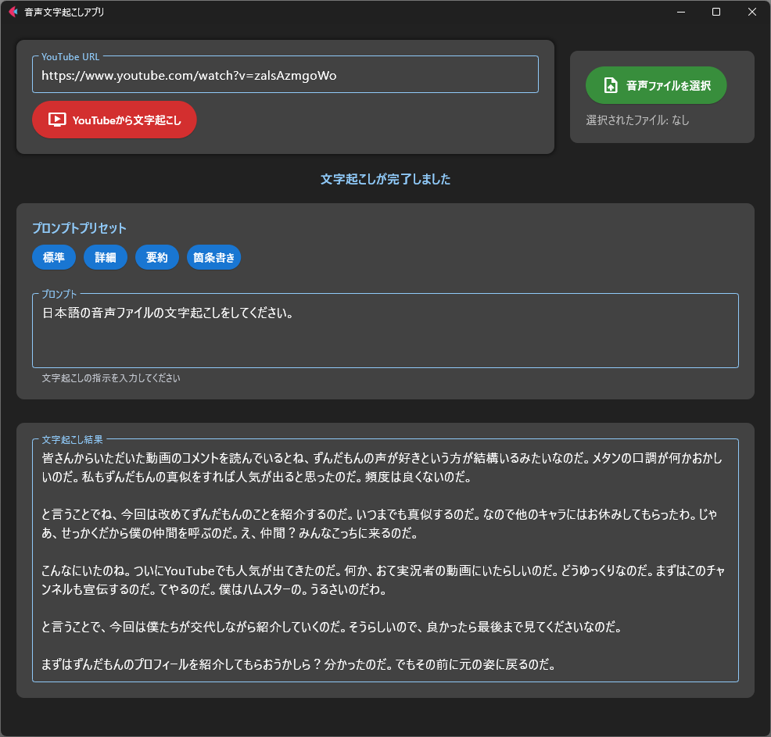
音声ファイル選択ボタン

YouTube URL入力欄

YouTube 文字起こしボタン

プロンプトプリセット選択ボタン

プロンプト入力欄

文字起こし結果表示領域

・ファイル選択ダイアログ
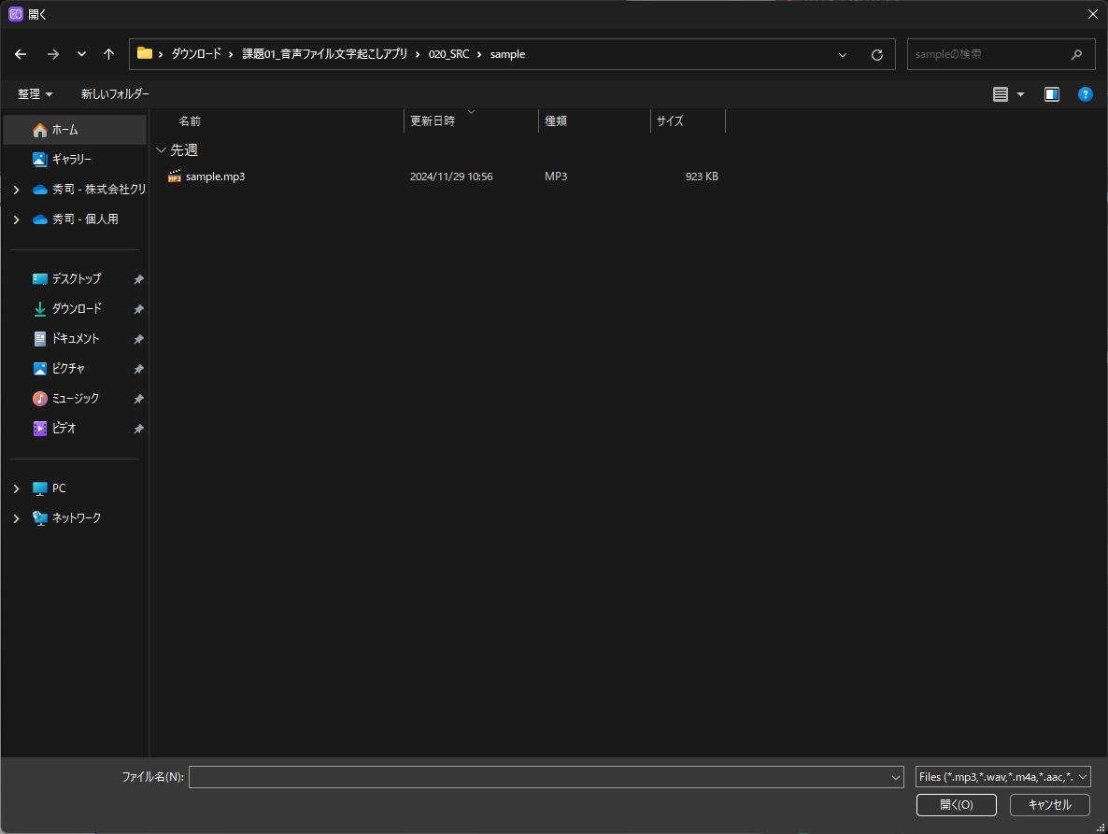

【環境構築】
 | ① | Python 3.12.7をインストール(Add Python 3.12 to PATHのチェックを入れること)
 | ② | 課題フォルダをダウンロードし、zipファイルを解凍する。
 | ③ | 020_SRCフォルダにあるcreate_venv.pyを実行する。(仮想環境構築と必要パッケージのインストール)
 | ④ | VSCodeを起動し、拡張機能 Python、Pylanceをインストールする。
 | ⑤ | 020_SRCフォルダをVSCodeで開く。
 | ⑥ | src/main.pyとsrc/audio_processor.pyを開き、エラーが出ている場合は、右下のPythonバージョン
 |  | 選択ボタンからインタープリタのパスを選択する。("020_SRC\venv\Scripts\python.exe")

【Google Gemini APIキー取得/設定方法】
 | ① | Googleにログインし、以下のURLにアクセスすることで発行可能。
 |  | https://aistudio.google.com/apikey
 | ② | 020_SRC/.envファイルのGEMINI_API_KEY=の後に取得したAPIキーを貼り付けて保存する。
 | ・ | APIの無料枠の制限は、1日当たり1500リクエスト、1分当たり15リクエストとなる。

【仮想環境を使う理由】
 | ・ | 異なるプロジェクトで異なるバージョンのライブラリが必要な場合でも、競合を防ぐことができる。
 |  | (例) プロジェクトAではパッケージAのVer1.0が必要で、プロジェクトBではパッケージAのVer2.0が必要な場合
 | ・ | requirements.txtに記述したパッケージのみがインストールされるため、環境の違いによるトラブルを
 |  | 防ぐことができる。

【課題内容】
 | ・ | 本アプリケーションに欠如しているYouTube動画からの文字起こしと、
 |  | Gemini APIへのAPIリクエスト部分を実装してください。

【機能概要】
 | 1. アプリケーションの起動
 |  | ① | run.pyを実行でFletフレームワークを使用したGUIアプリケーションが起動する

 | 2. YouTube動画からの文字起こし
 |  | ① | YouTube URLを入力欄に貼り付ける
 |  | ② | 「YouTubeから文字起こし」ボタンをクリックすると処理が開始される
 |  | ③ | 動画から音声を抽出し、一時的に./cacheディレクトリに保存される
 |  | ④ | 保存された音声ファイルがGemini 1.5 Flashモデルによって文字起こしされる
 |  | ・ | 既に./cacheディレクトリに存在するファイルに関しては、ダウンロード処理は省略される

 | 3. 音声ファイルからの文字起こし
 |  | ① | 「音声ファイルを選択」ボタンをクリックしてファイル選択ダイアログを開く
 |  | ② | 選択されたファイルがGemini 1.5 Flashモデルによって文字起こしされる

 | 4. プロンプト設定
 |  | ① | 4種類のプリセットプロンプトから選択可能
 |  |  | ・ | 「標準」: 基本的な文字起こし
 |  |  | ・ | 「詳細」: 話者の感情や口調を含む詳細な文字起こし
 |  |  | ・ | 「要約」: 3行程度の要約
 |  |  | ・ | 「箇条書き」: 主要ポイントの箇条書き
 |  | ② | プロンプトは自由にカスタマイズ可能

 | 5. 処理状況の表示
 |  | ① | ステータステキストで現在の処理状況を表示
 |  | ② | プログレスバーで処理の進行状況を視覚的に表示
 |  | ③ | エラー発生時はエラーメッセージを表示

 | 6. 結果表示
 |  | ① | 文字起こし結果は専用のテキストエリアに表示される
 |  | ② | 結果は複数行（最大12行、スクロール対応）で表示可能

更新履歴
2024-12-01 |  |  |  | 大野 | Ver.1.0.0 新規作成

